Sheet1
第24回北九州市長杯
記念Tシャツ申込書

ブラック×イエロー
ネイビー×シルバー
イエロー×ブラック

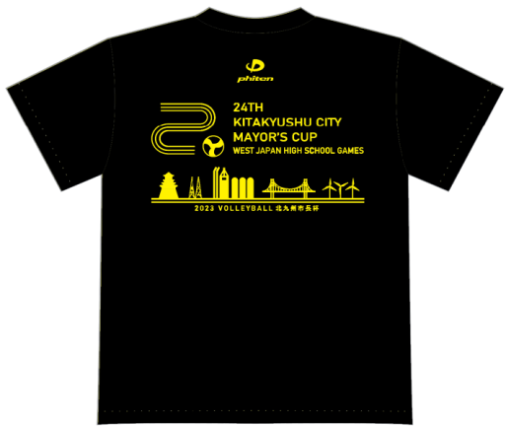
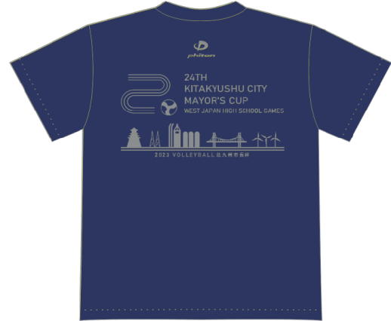
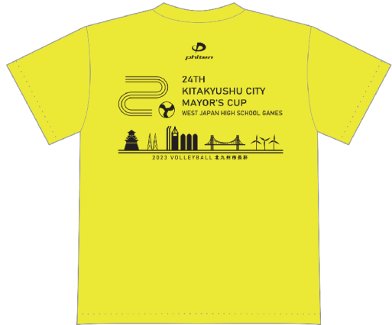

 | 参考サイズ表（ｃｍ） |  | ※男女兼用サイズ
 | サイズ |  | S | M | L | LL | 3L
 | 胸囲（ｃｍ） |  | 45 | 48 | 51 | 54 | 58
 | 身丈（ｃｍ） |  | 65 | 68 | 71 | 74 | 77

注文締切： |  | 令和5年2月5日（日）
申込先： |  | E-mail：hana3son3@yahoo.co.jp ※画像でも可
 |  | お問合せ連絡先 【森山】：090-1677-4144
 |  | ※ご注文後、受付完了の返信をいたします。
 |  | ※ご注文後のサイズ変更、キャンセルはできません。 |  |  |  |  |  | ※背面デザイン

商品受渡： |  | 令和5年3月24日（金）着で配送
 |  | ※送料一律500円。
 |  | （10,000円以上注文の場合は送料無料。）
支払方法： |  | ご注文後ご請求書をお送りします。
 |  | 下記期日までにお振込みください。
 | 支払期日： | 令和5年3月20日（月）
 | 販売価格： | Tシャツ￥3,100（税込み）

男 ・ 女
※大会終了後、個人情報につき申込書は破棄します。
学校名 |  |  |  |  | 代表者氏名
送り先住所 | 〒
代表者携帯番号 | ※日中連絡が取れる番号 |  | （ ）

カラー |  |  |  | S | M | L | LL | 3L | 枚数
ブラック×イエロー |  |  |  |  |  |  |  |  | 0
ネイビー×シルバー |  |  |  |  |  |  |  |  | 0
イエロー×ブラック |  |  |  |  |  |  |  |  | 0
円
3,100円 × |  | 0 |  | 枚 | 送料 500円 ※10,000円以上は無料 |  | 0
合計 |  |  |  |  | 0 |  |  |  | 円

